8平面図 (2)
（参考様式１）

 | 平面図

②
②
②
②
 | 事業所の名称 | シェル
B
②
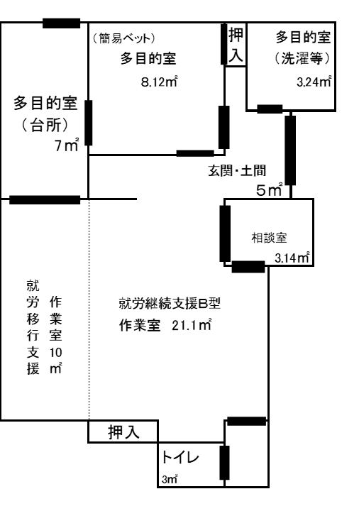
21
22
⑤

④
23

⑥
③
①
A

⑳

②

⑬
⑭
⑦
消化器
⑪
⑧
⑯
⑮

⑨
⑰

⑫
C
⑩
24
⑲
手洗い
⑱
備考１ 各室の用途及び面積を記載してください。
２ 当該事業所の専用部分と他の事業所等との共用部分がある場合はそれぞれ色分けする等して 使用関係を分かり易く表示してください。

17-2サビ管誓約書(新規)
新規に開始する事業所
（参考様式１１－２）

研修受講誓約書

 |  |  |  |  |  |  |  |  | 2018-10-18
岡山県知事 殿

 |  |  | 申請者 |  | 所在地 |  | 岡山県笠岡市用之江８１０番地１
 |  |  |  |  | 名 称 |  | 一般社団法人アンマー
 |  |  |  |  | 代表者職・氏名 |  |  | 代表理事 村越 啓介 |  | 印

下記の者について，期限内に研修を修了させることを誓約いたします。

記

該当する番号に○をすること。

１ | 実務経験の要件を満たす次の者を，サービス管理責任者として暫定的に配置しますが，平成３１年３月３１日までの間に「相談支援従事者研修（講義部分）」を受講し，かつ「サービス管理責任者研修」を修了させます。
２ | 多機能型事業所、特定基準該当障害福祉サービス事業所、複数の昼間実施サービスを行う障害者支援施設（以下「多機能型事業所等」という。）に該当するため、実務経験の要件を満たす次の者を，サービス管理責任者として暫定的に配置しますが、平成３１年３月３１日までの間に「相談支援従事者研修(講義部分）」を受講し、かつ、当該事業所等において提供されるいずれかの障害福祉サービスの「サービス管理責任者研修」を修了させ、平成３１年３月３１日までの間にすべての障害福祉サービスの「サービス管理責任者研修」を修了させます。

 |  | （事業開始（予定）年月日） |  | 2018-11-01
 |  | （サービス管理責任者の氏名） |  | 永井 美幸

※相談支援従事者初任者研修及びサービス管理責任者研修を修了（受講）した後、速やかに、修了証書又は受講証明書を提出すること。

 | 指定権者確認欄（指定権者が記入します。）
 |  | 研修名 | 分野 |  |  | 修了（受講）年月日
 |  | 相談支援従事者初任者研修 | － |  |  | 2018-09-21
 |  | サービス管理責任者研修

